상품제안서
incolor 문구세트 OPP8 (연필 지우개) | 상품코드: S03337

 |  |  |  |  |  |  | 02-713-8555 | www.synergygift.co.kr
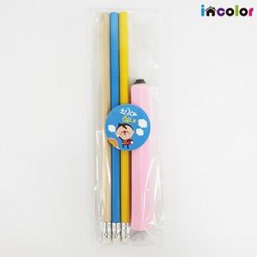

【상세/제작정보】 | <p><span style="font-size: 14pt;">* 컬러인쇄(화이트배경인쇄) 별도문의</span></p><p><span style="font-size: 14pt;">&nbsp; &nbsp;ㄴ 컬러인쇄 시안에 흰색 포함 시 필수</span>​&nbsp;</p><p>&nbsp;</p><p><span style="font-size: 14pt;">* 컬러인쇄 선택시 연필 3자루 or 지우개 택 1 포함입니다.</span></p>

【인쇄/포장옵션】 | 풀칼라 / 스티커부착

【공급단가】 | 수량 | 300~ | 500~ | 1,000~ | 3,000~ | 5,000~
*VAT별도 | 단가 | 1,020원 | 985원 | 955원 | 925원 | 905원

【상품 URL】 | https://www.synergygift.co.kr:443/src/goods_detail.php?gdno=9788

